Carga REL
CARGA DE RELACIONES – MÉTODO REL
Completá únicamente “Grado REL”. Cada fila es una pareja de áreas. Ej.: 2–4 = Sección pesado ↔ Formadora.

Relación | Área A | Área B | Grado REL | Observación (opcional)
1–2 | 1. Depósito MP | 2. Sección pesado | A
1–3 | 1. Depósito MP | 3. Amasado / Batido | U
1–4 | 1. Depósito MP | 4. Formadora | U
1–5 | 1. Depósito MP | 5. Horno túnel | U
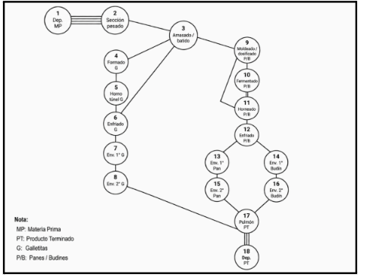
1–6 | 1. Depósito MP | 6. Cinta de enfriado | U
1–7 | 1. Depósito MP | 7. Envasado 1° Galletitas | U
1–8 | 1. Depósito MP | 8. Envasado 2° Galletitas | U
1–9 | 1. Depósito MP | 9. Dosificado panificados | U
1–10 | 1. Depósito MP | 10. Fermentado panes | U
1–11 | 1. Depósito MP | 11. Horneado panificados | U
1–12 | 1. Depósito MP | 12. Enfriado panificados | U
1–13 | 1. Depósito MP | 13. Envasado 1° panificados | U
1–14 | 1. Depósito MP | 14. Envasado 2° panificados | U
1–15 | 1. Depósito MP | 15. Pulmón PT | U
1–16 | 1. Depósito MP | 16. Depósito PT | U
2–3 | 2. Sección pesado | 3. Amasado / Batido | A
2–4 | 2. Sección pesado | 4. Formadora | U
2–5 | 2. Sección pesado | 5. Horno túnel | U
2–6 | 2. Sección pesado | 6. Cinta de enfriado | U
2–7 | 2. Sección pesado | 7. Envasado 1° Galletitas | U
2–8 | 2. Sección pesado | 8. Envasado 2° Galletitas | U
2–9 | 2. Sección pesado | 9. Dosificado panificados | U
2–10 | 2. Sección pesado | 10. Fermentado panes | U
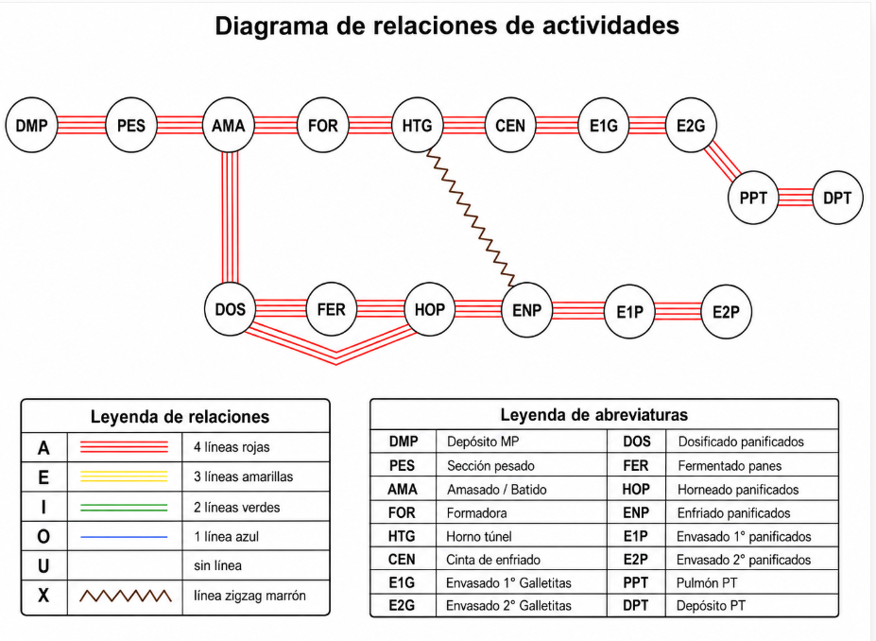
2–11 | 2. Sección pesado | 11. Horneado panificados | U
2–12 | 2. Sección pesado | 12. Enfriado panificados | U
2–13 | 2. Sección pesado | 13. Envasado 1° panificados | U
2–14 | 2. Sección pesado | 14. Envasado 2° panificados | U
2–15 | 2. Sección pesado | 15. Pulmón PT | U
2–16 | 2. Sección pesado | 16. Depósito PT | U
3–4 | 3. Amasado / Batido | 4. Formadora | A
3–5 | 3. Amasado / Batido | 5. Horno túnel | U
3–6 | 3. Amasado / Batido | 6. Cinta de enfriado | I
3–7 | 3. Amasado / Batido | 7. Envasado 1° Galletitas | U
3–8 | 3. Amasado / Batido | 8. Envasado 2° Galletitas | U
3–9 | 3. Amasado / Batido | 9. Dosificado panificados | A
3–10 | 3. Amasado / Batido | 10. Fermentado panes | U
3–11 | 3. Amasado / Batido | 11. Horneado panificados | U
3–12 | 3. Amasado / Batido | 12. Enfriado panificados | U
3–13 | 3. Amasado / Batido | 13. Envasado 1° panificados | U
3–14 | 3. Amasado / Batido | 14. Envasado 2° panificados | U
3–15 | 3. Amasado / Batido | 15. Pulmón PT | U
3–16 | 3. Amasado / Batido | 16. Depósito PT | U
4–5 | 4. Formadora | 5. Horno túnel | A
4–6 | 4. Formadora | 6. Cinta de enfriado | U
4–7 | 4. Formadora | 7. Envasado 1° Galletitas | U
4–8 | 4. Formadora | 8. Envasado 2° Galletitas | U
4–9 | 4. Formadora | 9. Dosificado panificados | U
4–10 | 4. Formadora | 10. Fermentado panes | U
4–11 | 4. Formadora | 11. Horneado panificados | U
4–12 | 4. Formadora | 12. Enfriado panificados | U
4–13 | 4. Formadora | 13. Envasado 1° panificados | U
4–14 | 4. Formadora | 14. Envasado 2° panificados | U
4–15 | 4. Formadora | 15. Pulmón PT | U
4–16 | 4. Formadora | 16. Depósito PT | U
5–6 | 5. Horno túnel | 6. Cinta de enfriado | A
5–7 | 5. Horno túnel | 7. Envasado 1° Galletitas | U
5–8 | 5. Horno túnel | 8. Envasado 2° Galletitas | U
5–9 | 5. Horno túnel | 9. Dosificado panificados | U
5–10 | 5. Horno túnel | 10. Fermentado panes | U
5–11 | 5. Horno túnel | 11. Horneado panificados | U
5–12 | 5. Horno túnel | 12. Enfriado panificados | X
5–13 | 5. Horno túnel | 13. Envasado 1° panificados | U
5–14 | 5. Horno túnel | 14. Envasado 2° panificados | U
5–15 | 5. Horno túnel | 15. Pulmón PT | U
5–16 | 5. Horno túnel | 16. Depósito PT | U
6–7 | 6. Cinta de enfriado | 7. Envasado 1° Galletitas | A
6–8 | 6. Cinta de enfriado | 8. Envasado 2° Galletitas | U
6–9 | 6. Cinta de enfriado | 9. Dosificado panificados | U
6–10 | 6. Cinta de enfriado | 10. Fermentado panes | U
6–11 | 6. Cinta de enfriado | 11. Horneado panificados | U
6–12 | 6. Cinta de enfriado | 12. Enfriado panificados | U
6–13 | 6. Cinta de enfriado | 13. Envasado 1° panificados | U
6–14 | 6. Cinta de enfriado | 14. Envasado 2° panificados | U
6–15 | 6. Cinta de enfriado | 15. Pulmón PT | U
6–16 | 6. Cinta de enfriado | 16. Depósito PT | U
7–8 | 7. Envasado 1° Galletitas | 8. Envasado 2° Galletitas | A
7–9 | 7. Envasado 1° Galletitas | 9. Dosificado panificados | U
7–10 | 7. Envasado 1° Galletitas | 10. Fermentado panes | U
7–11 | 7. Envasado 1° Galletitas | 11. Horneado panificados | U
7–12 | 7. Envasado 1° Galletitas | 12. Enfriado panificados | U
7–13 | 7. Envasado 1° Galletitas | 13. Envasado 1° panificados | U
7–14 | 7. Envasado 1° Galletitas | 14. Envasado 2° panificados | U
7–15 | 7. Envasado 1° Galletitas | 15. Pulmón PT | U
7–16 | 7. Envasado 1° Galletitas | 16. Depósito PT | U
8–9 | 8. Envasado 2° Galletitas | 9. Dosificado panificados | U
8–10 | 8. Envasado 2° Galletitas | 10. Fermentado panes | U
8–11 | 8. Envasado 2° Galletitas | 11. Horneado panificados | U
8–12 | 8. Envasado 2° Galletitas | 12. Enfriado panificados | U
8–13 | 8. Envasado 2° Galletitas | 13. Envasado 1° panificados | U
8–14 | 8. Envasado 2° Galletitas | 14. Envasado 2° panificados | U
8–15 | 8. Envasado 2° Galletitas | 15. Pulmón PT | A
8–16 | 8. Envasado 2° Galletitas | 16. Depósito PT | U
9–10 | 9. Dosificado panificados | 10. Fermentado panes | A
9–11 | 9. Dosificado panificados | 11. Horneado panificados | A
9–12 | 9. Dosificado panificados | 12. Enfriado panificados | U
9–13 | 9. Dosificado panificados | 13. Envasado 1° panificados | U
9–14 | 9. Dosificado panificados | 14. Envasado 2° panificados | U
9–15 | 9. Dosificado panificados | 15. Pulmón PT | U
9–16 | 9. Dosificado panificados | 16. Depósito PT | U
10–11 | 10. Fermentado panes | 11. Horneado panificados | A
10–12 | 10. Fermentado panes | 12. Enfriado panificados | U
10–13 | 10. Fermentado panes | 13. Envasado 1° panificados | U
10–14 | 10. Fermentado panes | 14. Envasado 2° panificados | U
10–15 | 10. Fermentado panes | 15. Pulmón PT | U
10–16 | 10. Fermentado panes | 16. Depósito PT | U
11–12 | 11. Horneado panificados | 12. Enfriado panificados | A
11–13 | 11. Horneado panificados | 13. Envasado 1° panificados | U
11–14 | 11. Horneado panificados | 14. Envasado 2° panificados | U
11–15 | 11. Horneado panificados | 15. Pulmón PT | U
11–16 | 11. Horneado panificados | 16. Depósito PT | U
12–13 | 12. Enfriado panificados | 13. Envasado 1° panificados | A
12–14 | 12. Enfriado panificados | 14. Envasado 2° panificados | U
12–15 | 12. Enfriado panificados | 15. Pulmón PT | U
12–16 | 12. Enfriado panificados | 16. Depósito PT | U
13–14 | 13. Envasado 1° panificados | 14. Envasado 2° panificados | A
13–15 | 13. Envasado 1° panificados | 15. Pulmón PT | U
13–16 | 13. Envasado 1° panificados | 16. Depósito PT | U
14–15 | 14. Envasado 2° panificados | 15. Pulmón PT | A
14–16 | 14. Envasado 2° panificados | 16. Depósito PT | U
15–16 | 15. Pulmón PT | 16. Depósito PT | A

